Sheet16
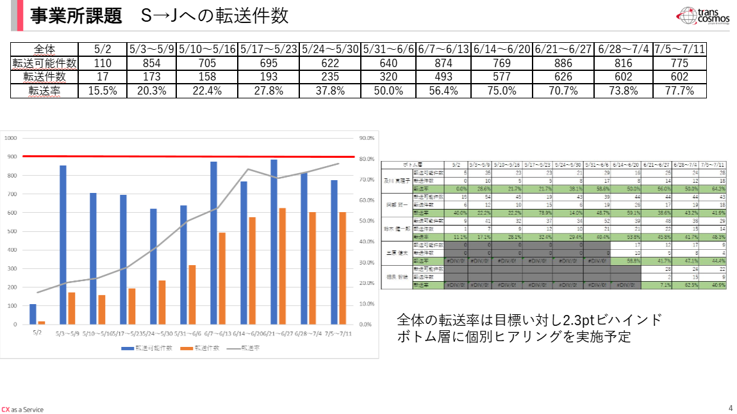
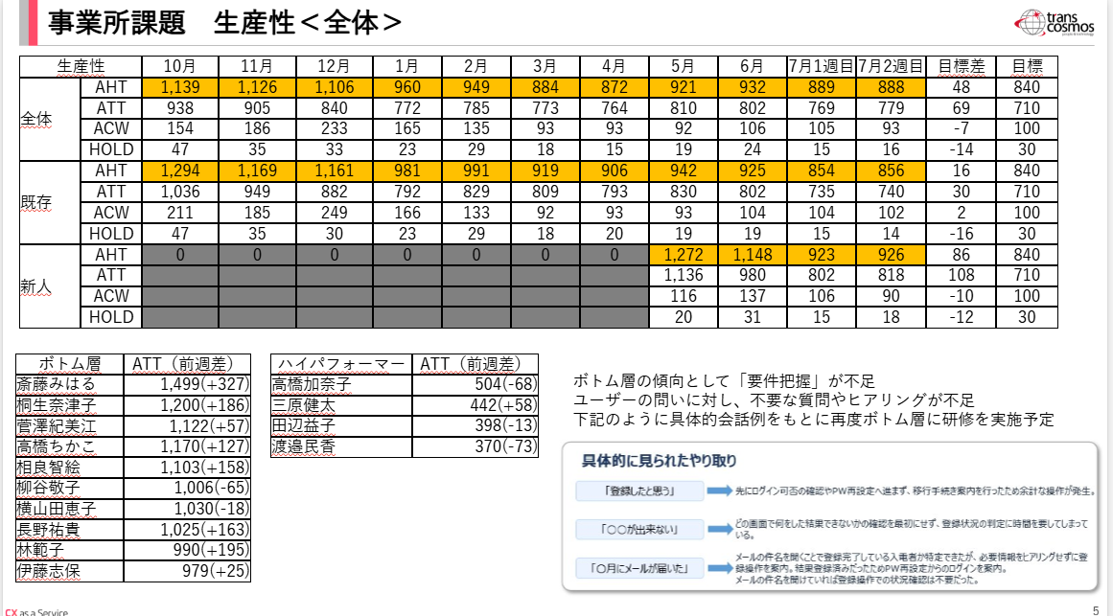
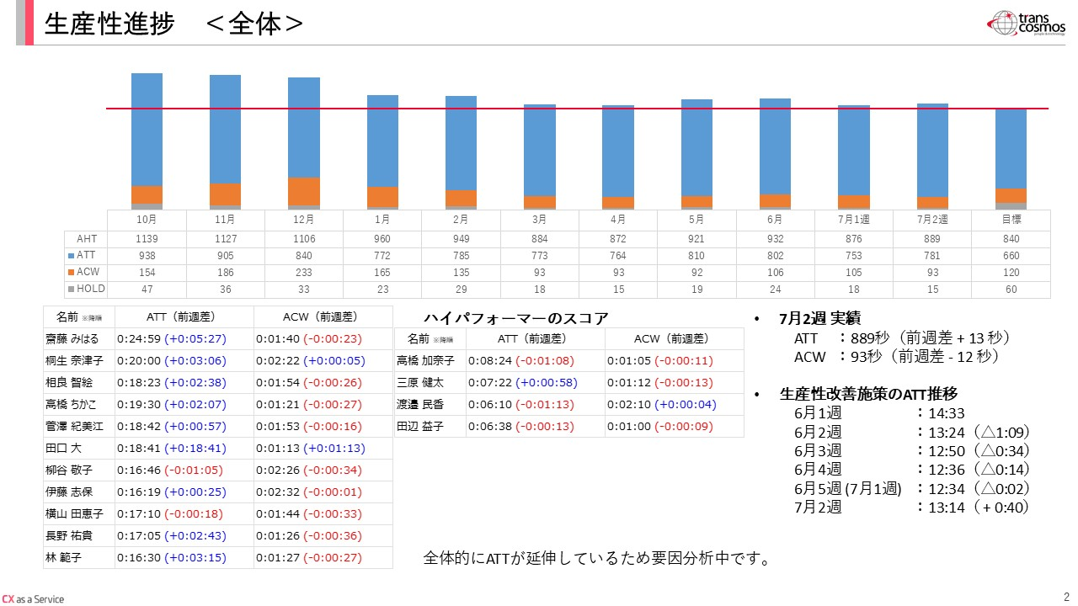
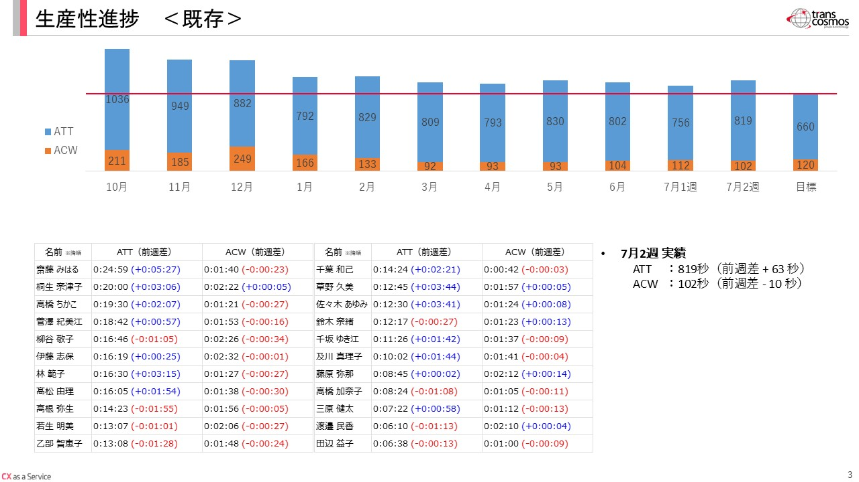
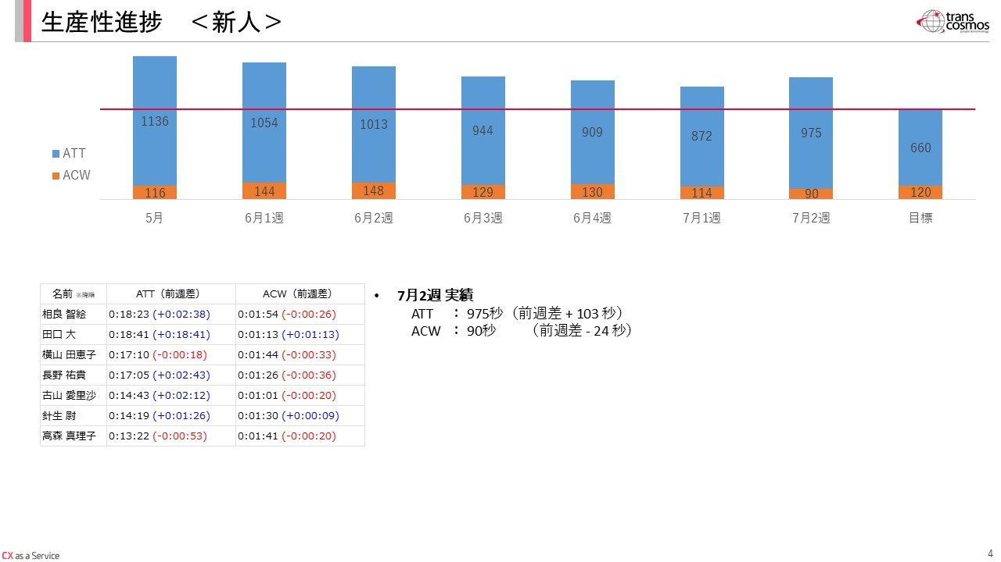
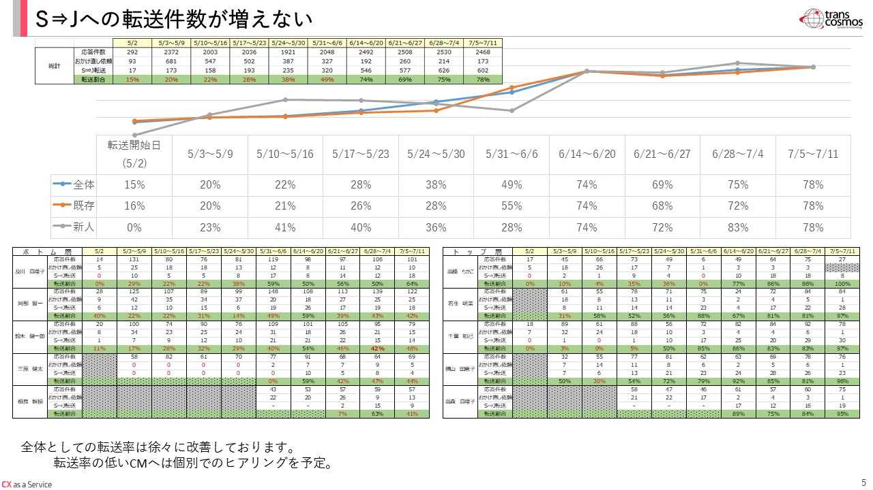
 | 年月_yyyy年MM月 | 平均通話時間 | 平均後処理時間 | 平均保留時間
①転送のページこんな感じの数値にしてほしい | 2025年09月 | 0:05:27 | 0:03:12 | 0:00:46
対応件数が転送以外も入っているので転送率との相関性がわからない | 2025年10月 | 0:15:38 | 0:02:34 | 0:00:47
②生産性 | 2025年11月 | 0:15:05 | 0:03:06 | 0:00:36
棒グラフは秒表記だが下の表が時間表記になっているので統一を | 2025年12月 | 0:14:00 | 0:03:53 | 0:00:33
③この資料作る際の、元データ等はOPNWの共有フォルダにおいてほしい。 | 2026年01月 | 0:12:52 | 0:02:45 | 0:00:23
（ローカルだと我々が確認、修正が出来ないので） | 2026年02月 | 0:13:05 | 0:02:15 | 0:00:29
 | 2026年03月 | 0:12:53 | 0:01:33 | 0:00:18
 | 2026年04月 | 0:12:44 | 0:01:33 | 0:00:15
 | 2026年05月 | 0:13:30 | 0:01:32 | 0:00:19
 | 2026年06月 | 0:13:22 | 0:01:46 | 0:00:24
 | 2026年07月 | 0:12:57 | 0:01:39 | 0:00:16

修正イメージ | 0628～0704 | 0:12:33 | 0:01:45 | 0:00:18
今週転送率ボトム層のヒアリングしているのでヒアリング後の推移みてほしいです。 | 0705～0711 | 0:13:01 | 0:01:33 | 0:00:15
生産性の指標が（新人）ATT、ACWだけだったりしていたので記載する指標は統一でお願いします！ | 0712～0718 | 0:13:06 | 0:01:36 | 0:00:17

